Introduction
This analysis calculates the potential residual heat shares for the following industrial sectors:
- chemical industry
- refineries
- fertilizers
- ICT
The potential shares are based on this report: Restwarmtebenutting. Potentiëlen, besparing, alternatieven (ECN, 2011) Link: https://publicaties.ecn.nl/ECN-E--11-058
Author Marlieke Verweij
Organization Quintel Intelligence

Outcomes (see next sheet for calculations)

Residual heat from chemical sector [% of useful heat demand]
 | Residual heat from flue gasses | % | 11%
 | Residual heat from processes | % | 16%
 | Heat that cannot be recovered | % | 73%

Residual heat from refineries [% of useful heat demand]
 | Residual heat from flue gasses | % | 18%
 | Residual heat from processes | % | 29%
 | Heat that cannot be recovered | % | 53%

Residual heat from fertilizer industry [% of useful heat demand]
 | Residual heat from flue gasses | % | 3%
 | Residual heat from processes | % | 4%
 | Heat that cannot be recovered | % | 94%

Residual heat from ICT [% of useful electricity demand]
 | Residual heat from servers | % | 77%
 | Heat that cannot be recovered | % | 23%

Calculation
Restwarmtebenutting. Potentiëlen, besparing, alternatieven (ECN, 2011) p.35-38
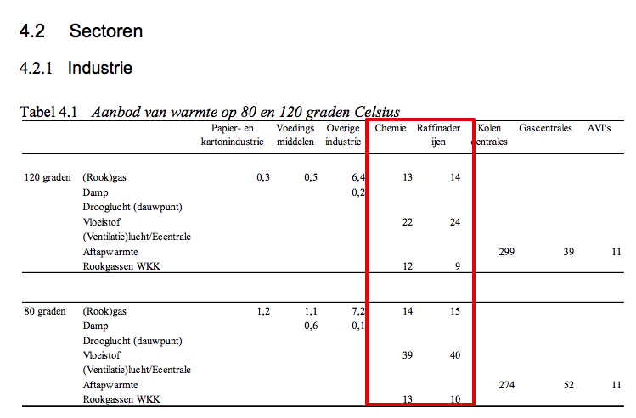

Opmerkingen:
De restwarmtepotenties voor de kunstmestindustrie zijn gelijk getrokken aan de chemie (o.b.v. interview Wouter Wetzels TNO)
Omdat de kunstmestindustrie uitvoeriger is gemodelleerd in het ETM dan de chemie, hebben we meer bewerkingstappen moeten uitvoeren om de shares te bepalen

 | Rapport | Chemie |  | Kunstmest |  | Totaal gemodelleerde restwarmte chemie
 | warmte 80 graden | shares | restwarmte (PJ) | restwarmte (PJ) | shares t.o.v. HB
Totaal rookgassen | 27 | 11% | 21.09 | 2.36 | 3% | 23.45
Processen/vloeistof | 39 | 16% | 30.47 | 3.41 | 4% | 33.87
Overige warmte |  | 73% | 135.93 |  | 94%
Totale warmtevraag rapport (PJ) | 240
Totale warmtevraag ETM (PJ) | 208.46 | 187.49 |  | 20.97
Demand Haber-Bosch |  |  |  | 90.37

Raffinaderijen
Finaal energiebruik rapport | 170.0
Finaal energiebruik ETM | 159.0
Warmtevraag ETM | 129.1
Aangenomen warmtevraag rapport | 138.0
 | warmte 80 graden | shares
Totaal rookgassenwarmte (80C) | 25 | 18%
Processen/vloeistof (80C) | 40 | 29%
Overige warmte |  | 53%

Datacenters
PUE | 1.3
Elektriciteit naar servers | 77%
Dus bruikbare warmte | 77%

